Вопросы
 | Назад в Оглавление
Номер | Дата | Урок | Вопрос | Ответ
1 | 2023-11-26 | Lect4_Part2 | Множество - это итеррируе | Вопрос отпал

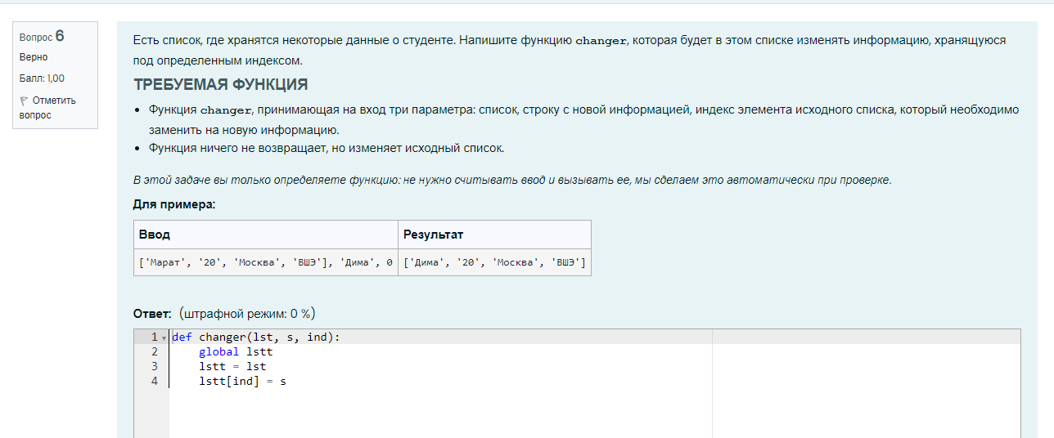
 |  |  | Добрый день! Подскажите, пожалуйста, правильно ли я написала программу
def changer(lst, s, ind):
global lstt
lstt = lst
lstt[ind] = s

Lect10_numpy_класс вопросы
array - 'то получается массив
а списки - это одноноправленный список (из книжки) (или дерево (уже забыла)

42 - число погуглить че это. Что-то прикольное

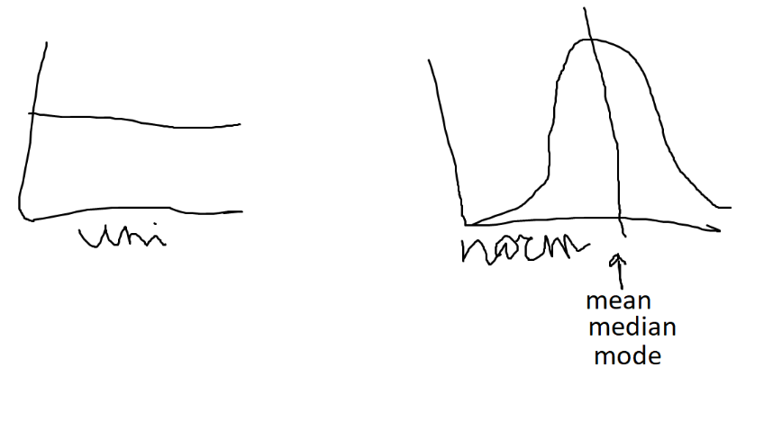

Там где картинка первая
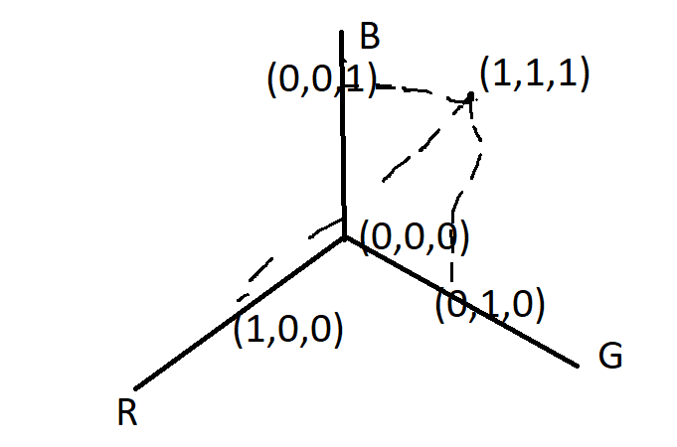

Книга. Тип посоветовал
https://yandex.ru/search/?text=код+тайный+язык+информатики&lr=213&clid=2261451&win=537

В LeedCode появился отдельный раздел для pandas
Kaggle

